Problema 1
Problema 01 | Este problema foi resolvido usando o Solver do Excel. O relatório de sensibilidade é mostrado abaixo. | (b) Suponha que o lucro por galão de sorvete de banana mude para R$ 1,00. A solução ótima mudará? E o que se pode dizer sobre o efeito no lucro total?
A Ken and Larry, Inc., fornece três sabores de sorvete para suas sorveterias: chocolate, baunilha e banana. Devido ao clima extremamente quente e à alta demanda por seus produtos, a empresa está com estoque insuficiente de ingredientes: leite, açúcar e creme. Portanto, não conseguirá atender a todos os pedidos recebidos de seus pontos de venda, as sorveterias. Diante dessas circunstâncias, a empresa decidiu escolher a quantidade de cada sabor a ser produzida que maximize o lucro total, considerando as restrições no fornecimento dos ingredientes básicos. Os sabores chocolate, baunilha e banana geram, respectivamente, R$ 1,00, R$ 0,90 e R$ 0,95 de lucro por galão vendido. A empresa tem apenas 200 galões de leite, 150 quilogramas de açúcar e 60 galões de creme em seu estoque. A formulação de programação linear para este problema é mostrada abaixo em forma algébrica. Seja: X1 = galões de sorvete de chocolate produzidos, X2 = galões de sorvete de baunilha produzidos, X3 = galões de sorvete de banana produzidos. Maximizar o Lucro = 1,00 X1 + 0,90 X2 + 0,95 X3 Sujeito a: Leite: 0,45 X1 + 0,50 X2 + 0.40 X3 ≤ 200 galões Açucar: 0,50 X1 + 0,40 X2 + 0.40 X3 ≤ 150 galões Creme: 0,10 X1 + 0,15 X2 + 0.20 X3 ≤ 60 galões e X1 ≥ 0, X2 ≥ 0, X3 ≥ 0. | 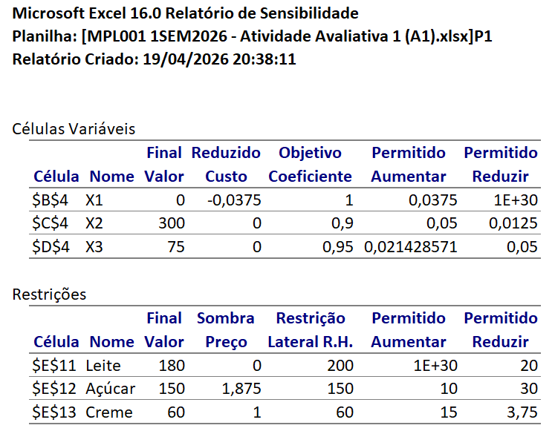

 |  | (c) Suponha que o lucro por galão de sorvete de banana mude para R$ 0,92. A solução ótima mudará? E o que se pode dizer sobre o efeito no lucro total?

 |  | (d) Suponha que a empresa descubra que 3 galões de creme azedaram e, portanto, precisam ser descartados. A solução ótima mudará? E o que se pode dizer sobre o efeito no lucro total?
 | Pede-se: Responda às perguntas a seguir (letras a até d) da forma mais específica e completa possível, sem resolver o problema novamente no Solver do Excel.

 | Observação: Cada parte é independente (ou seja, qualquer alteração feita no modelo em uma parte não se aplica às outras partes).

 | (a) Qual é a solução ótima e o lucro total?

 |  | e) Suponha que a empresa tenha a oportunidade de comprar 15 quilogramas adicionais de açúcar a um custo total de R$ 15. Ela deveria comprá-las? Explique.

